E2Eテスト
 | E2Eテスト一覧 |  | 申請不可のテストケース
 |  |  | /so-net/cgi-bin/optionservice2/mpnt/mpnt_login_u.cgi
 |  |  | 例えば観客が退会済みの場合、申請不可
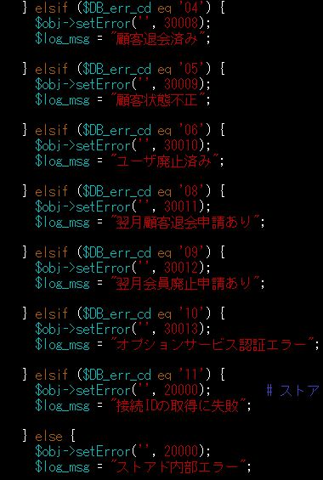
一、モバイルポイント申し込み・解約

テスト条件
申し込んでいないuser

1.申し込み： |  | 追加テストケース（１）
 | １、モバイルポイント ユーザ画面にログイン
 | mpnt_login_u.cgi
 | ２、次へ
 | mpnt_chk_u.cgi
 | ３、契約に同意して申し込む
 | mpnt_cmp_u.cgi
 | ４、ok
 | ５、bbモバイルポイントに申し込みありがとうございます

テスト条件
申し込んだuser

２、解約：
 | １、モバイルポイント ユーザ画面にログイン
 | mpnt_login_u.cgi
 | ２、次へ
 | mpnt_chk_u.cgi
 | ３、bbモバイルポイントを解約する
 | mpnt_cmp_u.cgi
 | ４、ok
 | ５、bbモバイルポイントを解約しました。

二、KDDI請求 |  | 追加テストケース(2)
 |  | 変更不可のテストケース
１、KDDI請求支払方法変更申込 |  | /so-net/cgi-bin/kddi_charge/kddi_charge_info.cgi
 | １、auひかりステータス更新業務画面からuserとpasswordを検査 | 例えば:観客状態不正 | user:fx475354@ts02 pwd:g28g4s2x （auひかり申請中）
 | テスト条件 | 「So-net 光 (auひかり)」コースのお申し込み手続き中のため、KDDI請求のお手続きはできません
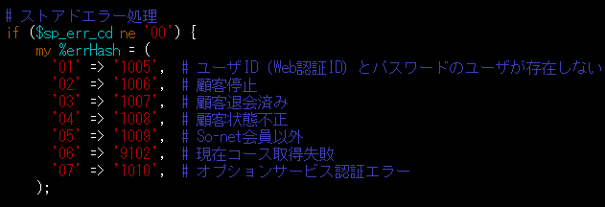
 | １、送付済み
 | ２、開通待ち
 | ３、開通済み

 | スーテプ

 | ２、ログイン
 | kddi_charge_login_u.cgi
 | 2.1 次へ
 | ２.２ 手続き開始
 | kddi_charge_apply_input.cgi
 | ２.３ 入力
 | kddi_charge_apply_chk.cgi
 | ２.４ 申し込む
 | kddi_charge_apply_cmp.cgi
 | ２.５ KDDI請求のお申し込みを受け付けました。

２、KDDI請求支払方法変更申込キャンセル
 | テスト条件
 | 申し込み完了なuser

 | スーテプ

 | １、ログイン
 | kddi_charge_login_u.cgi
 | ２、次へ
 | kddi_charge_info.cgi
 | ３、キャンセイル
 | kddi_charge_cancel_chk.cgi
 | ４、キャンセイル
 | kddi_charge_cancel_cmp.cgi
 | ５、KDDI請求のお申し込みキャンセイルが完了しました。

三、NURO認証

 | secap移行 フェーズ2 E2Eテストで、（認証後別サーバにリダイレクトされるためなし？）

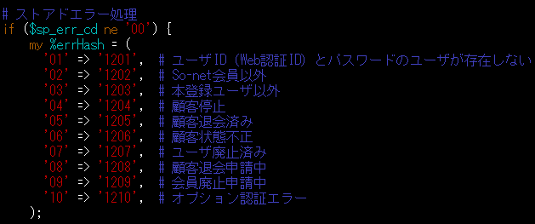
 |  |  |  | NTTオプション ひかり電話単品申し込みできないテストケース
 |  |  |  | /so-net/cgi-bin/ntt_option/ntt_option_apply_area_u.cgi

四、NTTオプション ひかり電話単品申し込み |  |  |  | user:fx475354@ts02 pwd:g28g4s2x （auひかり申請中）

 | NTTオプションサービス単品申込
 | テスト条件
 | オフラインサインアップ（個人）でユーザ作成
 | 会員区分：R7:フレッツ光（ライトファミリー）

 | スーテプ
 |  | 追加テストケース（3）
 | １、ログイン |  | 認識できない userとpasswordが必要です
 | ２、次へ |  |  | （ntt_option_apply_area_u.html）キャンセイルを押す
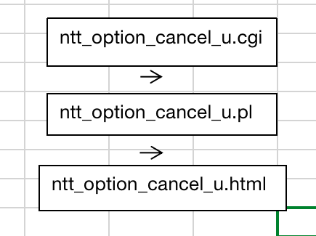
 | ３、入力 （NTT区分選択および設置場所電話番号確認画面） |  | 追加テストケース（4）
 | ４、次へ
 | ５、入力 （申請画面）
 | ６、次へ
 | ７、次へ
 | ８、申し込み完了

 |  |  |  | ntt_option_cancel_u.cgiに入る

五、認証・件数課金利用状況 |  |  | 追加テストケース（5）

 | secap移行 フェーズ2 E2Eテストで、（マイページから遷移するためなし？） |  | マイページから登録し、
 |  |  | テスト環境のMyPage画面<https://secapt.so-net.ne.jp/mypage/> から下記画面へ遷移する。 ※https://secapd.so-net.ne.jp/cgi-bin/PayPerView/user/ppvlogsrchu1.pl | UserID: id-doku003@nmt SystemID: PW: abcd1234

 |  |  | ＜認証・件数課金利用状況＞画面遷移図を参考する

六、入会証再発行 |  | E2Eテストにより、全部のCGIをカバーしているから、追加不要です。

 | テスト条件
 | オフラインサインアップ（個人）でユーザ作成

 | スーテプ

 | １、ソーンネット入会証の再発行画面に入力
 | ２、次へ
 | ３、ご入力いただきました内容およびご登録の住所をご確認ください
 | ４、申し込む
 | ５、ご登録の住所に、入会証の再発行書を送付する手配が完了いたしました。

